Ark1
Opstil og regn plusstykker med priserne
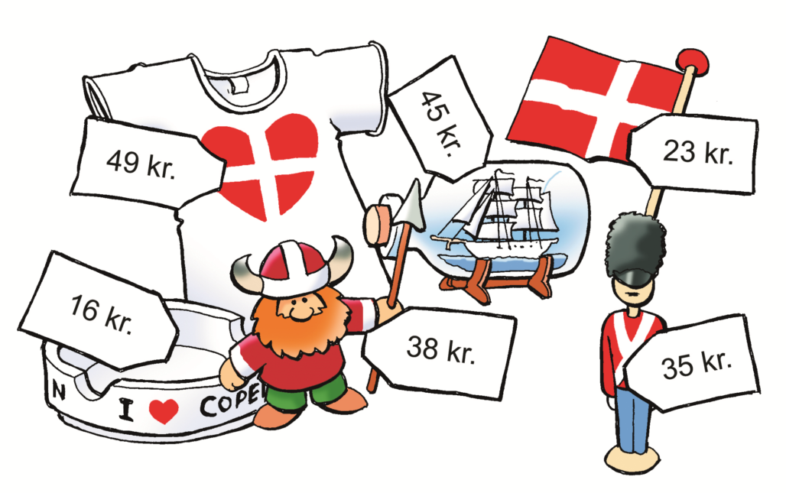

Køb 2 ting:
 | 0 | kr.
 | 0 | kr.
I alt | 0 | kr.

Køb 3 ting:
 | 0 | kr.
 | 0 | kr.
 | 0 | kr.
I alt | 0 | kr.

Køb flere ting:
 | 0 | kr.
 | 0 | kr.
 | 0 | kr.
 | 0 | kr.
 | 0 | kr.
I alt |  | kr.

Køb så tæt på 100 kr som muligt:
 |  | kr.
 |  | kr.
 |  | kr.
 |  | kr.
I alt |  | kr.

Køb så tæt på 200 kr som muligt:
 |  | kr.
 |  | kr.
 |  | kr.
 |  | kr.
 |  | kr.
I alt |  | kr.

